상품제안서
데코메모잇(주문제작형) | 상품코드: S23809

 |  |  |  |  |  |  | 02-713-8555 | www.synergygift.co.kr
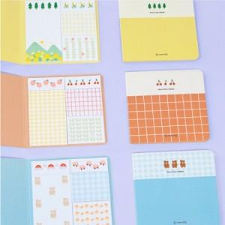

【상세/제작정보】 | <p>표지 양면 풀컬러인쇄 포함</p><p>내지(20매 고정)​ 기성제품(인쇄불가)​&nbsp;[포레스트/스위트/해피토이 선택가능]</p>

【인쇄/포장옵션】 | 풀칼라 / OPP(비닐)

【공급단가】 | 수량 | 300~ | 500~ | 1,000~ | 3,000~ | 5,000~
*VAT별도 | 단가 | 1,080원 | 940원 | 780원 | 660원 | 600원

【상품 URL】 | https://www.synergygift.co.kr:443/src/goods_detail.php?gdno=23809

